Variables
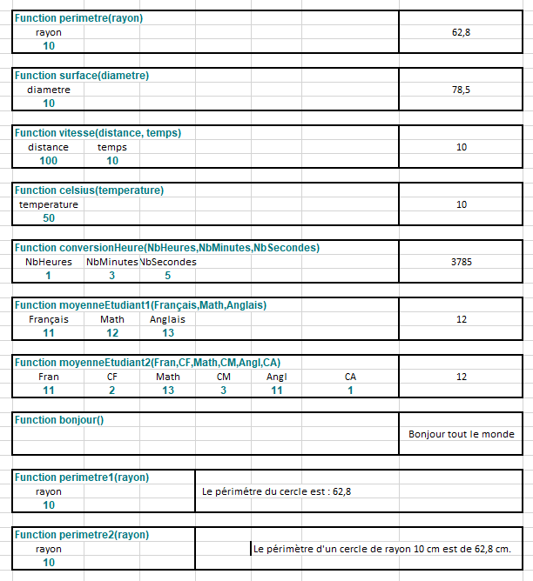
Function perimetre(rayon)
rayon |  |  |  |  |  | 62.8
10

Function surface(diametre)
diametre |  |  |  |  |  | 78.5
10

Function vitesse(distance, temps)
distance | temps |  |  |  |  | 10
100 | 10

Function celsius(temperature)
temperature |  |  |  |  |  | 10
50

Function conversionHeure(NbHeures,NbMinutes,NbSecondes)
NbHeures | NbMinutes | NbSecondes |  |  |  | 3785
1 | 3 | 5

Function moyenneEtudiant1(Français,Math,Anglais)
Français | Math | Anglais |  |  |  | 12
11 | 12 | 13

Function moyenneEtudiant2(Fran,CF,Math,CM,Angl,CA)
Fran | CF | Math | CM | Angl | CA | 12
11 | 2 | 13 | 3 | 11 | 1

Function bonjour()
 |  |  |  |  |  | Bonjour tout le monde

Function perimetre1(rayon)
rayon |  |  |  | Le périmétre du cercle est : 62,8
10

Function perimetre2(rayon)
rayon |  |  |  | Le périmètre d'un cercle de rayon 10 cm est de 62,8 cm.
10

Si
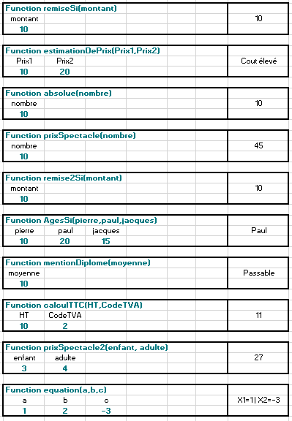
Function remiseSi(montant)
montant |  |  | 10
10

Function estimationDePrix(Prix1,Prix2)
Prix1 | Prix2 |  | Cout élevé
10 | 20

Function absolue(nombre)
nombre |  |  | 10
10

Function prixSpectacle(nombre)
nombre |  |  | 45
10

Function remise2Si(montant)
montant |  |  | 10
10

Function AgesSi(pierre,paul,jacques)
pierre | paul | jacques | Paul
10 | 20 | 15

Function mentionDiplome(moyenne)
moyenne |  |  | Passable
10

Function calculTTC(HT,CodeTVA)
HT | CodeTVA |  | 11
10 | 2

Function prixSpectacle2(enfant, adulte)
enfant | adulte |  | 27
3 | 4

Function equation(a,b,c)
a | b | c | X1=1 | X2=-3
1 | 2 | -3

Booléen
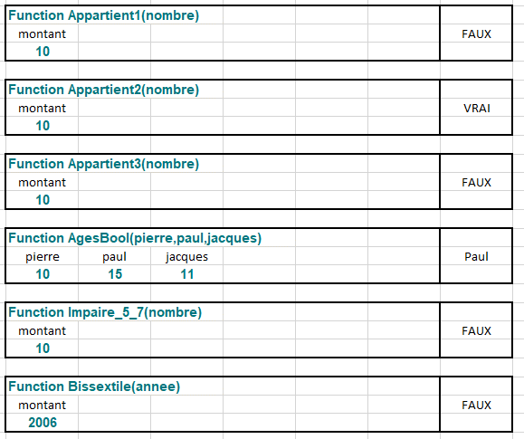
Function Appartient1(nombre)
montant |  |  | FALSE
10

Function Appartient2(nombre)
montant |  |  | TRUE
10

Function Appartient3(nombre)
montant |  |  | FALSE
10

Function AgesBool(pierre,paul,jacques)
pierre | paul | jacques | Paul
10 | 15 | 11

Function Impaire_5_7(nombre)
montant |  |  | FALSE
10

Function Bissextile(annee)
montant |  |  | FALSE
2006

Chaines
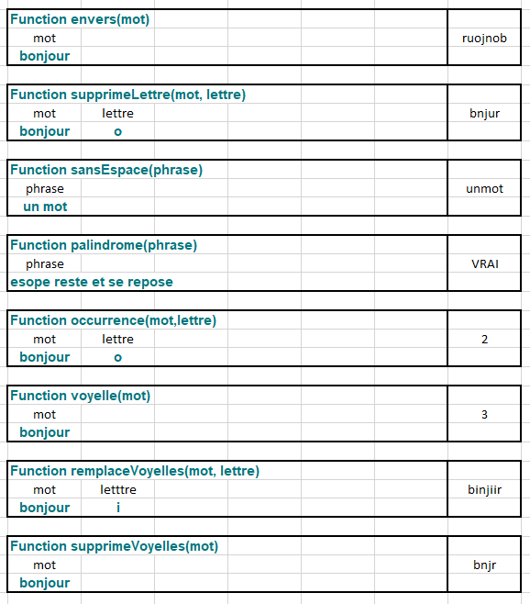
Function envers(mot)
mot |  | ruojnob
bonjour

Function supprimeLettre(mot, lettre)
mot | lettre | bnjur
bonjour | o

Function sansEspace(phrase)
phrase |  | unmot
un mot

Function palindrome(phrase)
phrase |  | TRUE
esope reste et se repose

Function occurrence(mot,lettre)
mot | lettre | 2
bonjour | o

Function voyelle(mot)
mot |  | 3
bonjour

Function remplaceVoyelles(mot, lettre)
mot | letttre | binjiir
bonjour | i

Function supprimeVoyelles(mot)
mot |  | bnjr
bonjour

